Metodo de Euler
Metodo de Euler
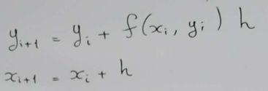
 |  |  |  |  |  | xn=x |  | Error: (ValorProporcionado - ValorEncontrado)/ValorProporcionado
 |  |  |  |  |  | yn=y

 |  |  |  |  |  | Vr | 3.4903
 |  |  |  |  |  | Va | 2.9278
 |  |  |  |  |  | E | 16.116%

x0= | 1 |  | Límite: | xf= | 1.5
y0= | 1 |  | Función: | f(x,y)= | 2xy
h= | 0.1

i | Xn | Yn | Yn+1
0 | 1 | 1 | 1.2000
1 | 1.1 | 1.20 | 1.4640
2 | 1.2 | 1.464 | 1.8154
3 | 1.3 | 1.81536 | 2.2874
4 | 1.4 | 2.2873536 | 2.9278
5 | 1.5 | 2.9278 | 3.8062
 |  | paras en xn donde lo indique el ejercicio

Metodo Heun(Euler Mejorado)
Metodo de Heun

 |  |  |  |  |  | Vr | 3.4903
 |  |  |  |  |  | E | 1.1280%

x0= | 1 |  | Límite: | xf= | 1.5
y0= | 1 |  | Función: | f(x,y)= | 2xy
h= | 0.1 |  |  |  |  |  |  | editar las funciones

i | Xn | Yn | (Yn+1)* | Xn+1 | Yn+1
0 | 1 | 1 | 1.2000 | 1.1 | 1.232
1 | 1.1 | 1.23 | 1.5030 | 1.2 | 1.5478848
2 | 1.2 | 1.55 | 1.9194 | 1.3 | 1.9831500058
3 | 1.3 | 1.98 | 2.4988 | 1.4 | 2.5907871675
4 | 1.4 | 2.59 | 3.3162 | 1.5 | 3.4509285071
5 | 1.5 | 3.45 | 4.4862 | 1.6 | 4.6863609127

 |  | te detienes en el xf que coincida con el xn y NO SE TOMA LOS VALORES DE (YN+1)* COMO RESULTADO, los valores YN+1 Sí

Metodo de Punto Medio
Metodo de Punto Medio
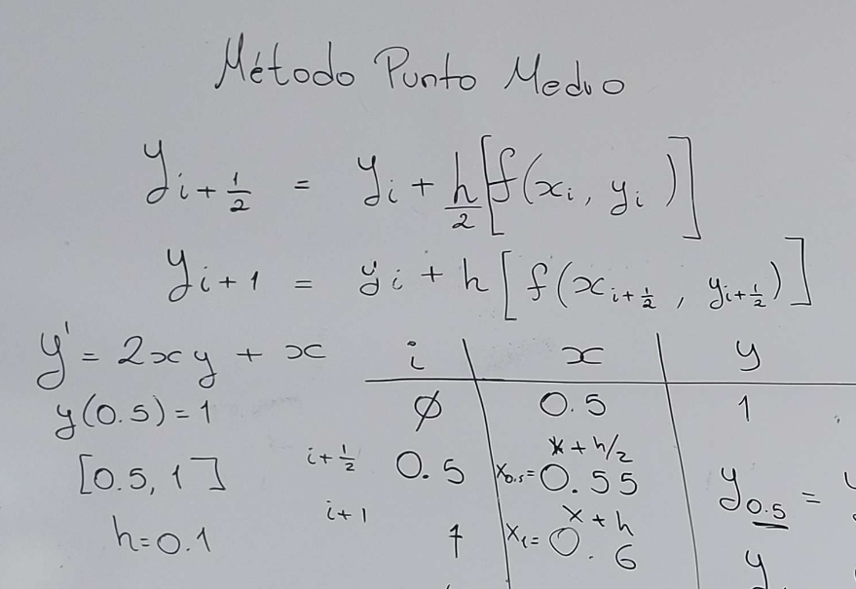

 |  |  |  |  |  |  | 1.-Solo modifica las funciones de los cuadritos verdes y azules

 |  |  |  |  |  |  | PARA Y(i+1) SE USA LOS VALORES DE LOS CUADROS NARANJAS COMO X Y Y
 |  |  |  |  |  |  | NO OLVIDAR ACTUALIZAR PARA TODAS LAS CELDAS VERDES
 |  |  |  |  |  |  | 2.- Los resultados son los Yi
 | Condiciones Iniciales
Función: | X0 | 0.5 |  | Tamaño de Paso
f'(x)=2xy+x | Y0 | 1 |  | h | 0.1
 |  |  |  | h/2 | 0.05

 | Xi | Yi | f(Xi,Yi) | Xi+h/2 | Y(i+1/2) | Y(i+1)
 | 0.5 | 1 | 1.5 | 0.55 | 1.075 | 1.17325
 | 0.6 | 1.173 | 2.0079 | 0.65 | 1.274 | 1.40382
 | 0.7 | 1.404 | 2.66535339 | 0.75 | 1.537 | 1.70939
 | 0.8 | 1.709 | 3.5350201247 | 0.85 | 1.886 | 2.11503
 | 0.9 | 2.115 | 4.707056047 | 0.95 | 2.350 | 2.65660
 | 1 | 2.657 | 6.3132081715 | 1.05 | 2.972 | 3.38578
 | 1.1 | 3.386 | 8.548715185 | 1.15 | 3.813 | 4.37782 |  | Vr
 | 1.2 | 4.378 | 11.706766006 | 1.25 | 4.963 | 5.74361 |  | Va
 | 1.3 | 5.744 | 16.233382194 | 1.35 | 6.555 | 7.64853 |  | E | #DIV/0!
 | 1.4 | 7.649 | 22.815893802 | 1.45 | 8.789 | 10.34244
 | 1.5 | 10.342 | 32.527316028 | 1.55 | 11.969 | 14.20777

